Ракладка
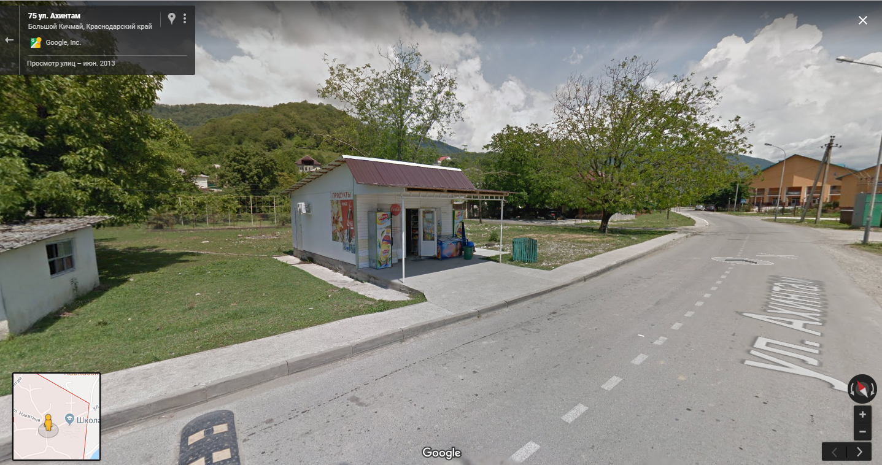
 | 2 | На человека | На группу | Закупка в Москве | 2018-12-31 | 2019-01-01 | 2019-01-02 | Закупка в Б. Кичмай (до обеда) 03.01.2019 | 2019-01-03 | 2019-01-04 | 2019-01-05 | 2019-01-06 |  | Поезд
Завтрак | Чечевица | 60 | 120 | 120 | Завтрак в поезде |  |  | 120 | 120 |  |  | 120 |  | Завтрак (30.12, 31.12) | Мюсли Ого фруктовые | 75 ул Ахинтам, магазин))
 | Овсянка | 60 | 120 | 120 |  | 120 |  | 120 |  | 120 |  |  |  |  | Сок
 | Рис | 60 | 120 | 120 |  |  | 120 | 120 |  |  | 120 |  |  |  | Кофе
 | Сыр в черевицу | 25 | 50 | 50 |  |  |  | 50 | 50 |  |  | 50 |  | Обед | Big Bon
 | Цукаты | 40 | 80 | 80 |  | 80 |  | 80 |  | 80 |  |  |  |  | Хлеб бородинский
 | Изюм | 20 | 40 | 40 |  |  | 40 | 40 |  |  | 40 |  |  |  | Тунец
 | Грудинка | 30 | 60 | 60 |  |  |  | 60 | 60 |  |  | 60 |  |  | Чай
 | Сыр твердый | 40 | 80 | 80 |  | 80 |  | 80 |  | 80 |  |  |  | Ужин | Салат (огурцы, помидоры)
 | Сыр плавленый в слайсах | 30 | 60 | 60 |  |  | 60 | 60 |  |  | 60 |  |  |  | Хлеб пшеничный
 | Хлеб пшеничный | 40 | 80 | 80 |  | 80 |  | 80 |  |  |  | 80 |  |  | Бекон
 | Хлебцы молодцы | 25 | 50 | 50 |  |  | 50 | 100 | 50 | 50 | 50 |  |  |  | Чай
 | Шоколад | 50 | 100 | 100 |  |  |  | 100 | 100 |  |  | 100
 | Конфеты | 40 | 80 | 80 |  | 80 |  | 80 |  | 80
 | Печенье | 40 | 80 | 80 |  |  | 80 | 80 |  |  | 80
 | Кофе | 5 | 10 | 30 |  | 10 | 10 | 30 | 10 | 10 | 10 | 10
 | Сахар | 10 | 20 | 60 |  | 20 | 20 | 60 | 20 | 20 | 20 | 20
Обед | Суп из пакета 1 | 35 | 70 | 210 | 70 |  |  | 0 | 70 |  |  | 70 | Из Москвы
 | Суп из пакета 2 | 35 | 70 | 140 |  | 70 |  | 0 |  | 70
 | Суп из пакета 3 | 35 | 70 | 140 |  |  | 70 | 0 |  |  | 70
 | Колбаса с/к | 40 | 80 | 240 | 80 | 80 | 80 | 320 | 80 | 80 | 80 | 80
 | Хлеб пшеничный | 40 | 80 | 80 | 80 |  |  | 160 | 80 |  |  | 80
 | Хлебцы щедрые | 25 | 50 | 100 |  | 50 | 50 | 100 |  | 50 | 50
 | Сникерс | 50 | 100 | 100 | 100 |  |  | 200 | 100 |  |  | 100
 | Кит-кат | 45 | 90 | 90 |  | 90 |  | 90 |  | 90
 | Твикс | 55 | 110 | 110 |  |  | 110 | 110 |  |  | 110
Перекус | Орехи | 40 | 80 | 80 | 80 |  |  | 160 | 80 |  |  | 80
 | Сухофрукты | 40 | 80 | 80 |  | 80 |  | 80 |  | 80
 | Сушеные кальмары | 40 | 80 | 80 |  |  | 80 | 80 |  |  | 80
Ужин | Гречка | 70 | 140 | 140 | 140 |  |  | 140 | 140 |  |  | Ужин в Сочи
 | Макароны | 80 | 160 | 160 |  | 160 |  | 160 |  | 160
 | Бургур | 70 | 140 | 140 |  |  | 140 | 140 |  |  | 140
 | Тушенка кронидов | 62.5 | 125 | 500 | 125 | 125 | 125 | 250 | 125 | 125 | 125 |  | Из Москвы на 4 раза
 | Хлеб бородинский | 40 | 80 | 80 | 80 |  |  | 80 | 80
 | Хлебцы молодцы | 25 | 50 | 100 |  | 50 | 50 | 100 |  | 50 | 50
 | Колбаса с/к | 50 | 100 | 300 | 100 | 100 | 100 | 300 | 100 | 100 | 100
 | Шоколад | 50 | 100 | 100 | 100 |  |  | 100 | 100
 | Мармелад | 50 | 100 | 100 |  | 100 |  | 100 |  | 100
 | Вафли | 50 | 100 | 100 |  |  | 100 | 100 |  |  | 100
 | Чай | 3 | 6 | 18 | 6 | 6 | 6 | 18 | 6 | 6 | 6
 | Приправа |  |  |  |  |  |  | 0

 | Закупка в Москве |  |  |  | Check |  |  | Закупка в Б. Кичмай
 | Продукт | Вес | Покупает и несет | Коммент | Надя | Леша |  | Продукт | Вес
3 дня + завтрак 3.01 | Чечевица | 120 | Надя |  | 3430 | 3510 |  | Чечевица | 120
 | Овсянка | 120 | Надя |  |  |  |  | Овсянка | 120
 | Рис | 120 | Надя |  |  |  |  | Рис | 120
 | Сыр в черевицу | 50 | Надя |  |  |  |  | Сыр в черевицу | 50
 | Цукаты | 80 | Надя |  |  |  |  | Цукаты | 80
 | Изюм | 40 | Надя |  |  |  |  | Изюм | 40
 | Грудинка | 60 | Леша |  |  |  |  | Грудинка | 60
 | Сыр твердый | 80 | Леша |  |  |  |  | Сыр твердый | 80
 | Сыр плавленый в слайсах | 60 | Надя | 1 уп |  |  |  | Сыр плавленый в слайсах | 60
 | Хлебцы молодцы | 150 | Надя | 2 уп по 100г |  |  |  | Хлеб пшеничный | 80
 | Хлебцы щедрые | 100 | Надя | 1 уп |  |  |  | Хлебцы молодцы | 200
 | Шоколад | 200 | Леша | 2 шт |  |  |  | Шоколад | 200
 | Конфеты | 80 | Леша |  |  |  |  | Конфеты | 80
 | Печенье | 80 | Леша |  |  |  |  | Печенье | 80
 | Кофе | 30 | Леша |  |  |  |  | Кофе | 30
 | Сахар | 60 | Леша |  |  |  |  | Сахар | 60
 | Суп из пакета | 490 | Леша | 7 разных |  |  |  | Колбаса с/к | 620
 | Колбаса с/к | 540 | Леша | 2 разные |  |  |  | Хлеб пшеничный | 160
 | Сникерс | 100 | Надя | 2 шт |  |  |  | Хлебцы щедрые | 100
 | Кит-кат | 90 | Надя | 2 шт |  |  |  | Сникерс | 200
 | Твикс | 110 | Надя | 2 шт |  |  |  | Кит-кат | 90
 | Орехи | 80 | Надя |  |  |  |  | Твикс | 110
 | Сухофрукты | 80 | Надя |  |  |  |  | Орехи | 160
 | Сушеные кальмары | 80 | Надя |  |  |  |  | Сухофрукты | 80
 | Гречка | 140 | Леша |  |  |  |  | Суш. кальмары | 80
 | Макароны | 160 | Леша |  |  |  |  | Гречка | 140
 | Бургур | 140 | Леша |  |  |  |  | Макароны | 160
 | Тушенка кронидов | 500 | Леша | на 4 раза |  |  |  | Бургур | 140
 | Хлеб бородинский | 80 | Надя | с поезда |  |  |  | Тушенка/аналог | 250
 | Мармелад | 100 | Надя |  |  |  |  | Хлеб бородинский | 80
 | Вафли | 100 | Надя |  |  |  |  | Мармелад | 100
 | Чай | 18 | Леша |  |  |  |  | Вафли | 100
 | Приправа | 50 | Надя | универсальная or смесь трав |  |  |  | Чай | 18
Поезд | Мюсли Ого фруктовые | 280 | Надя
 | Сок | 1000 | Надя
 | Кофе | 20 | Леша | на 2 раза
 | Big Bon | 150 | Надя | 2 шт
 | Хлеб бородинский | 400 | Леша | оставить часть на ужин 31.12
 | Тунец | 140 | Надя | 1 банка
 | Чай | 12 | Леша | 4 пакетика
 | Огурец | 100 | Леша
 | Помидор | 100 | Леша
 | Хлеб пшеничный | 300 | Леша | сожрать 1/2, остальное оставить на о. 31.12, з. 1.01
 | Бекон нарезка | 150 | Надя

